BDI Onerado
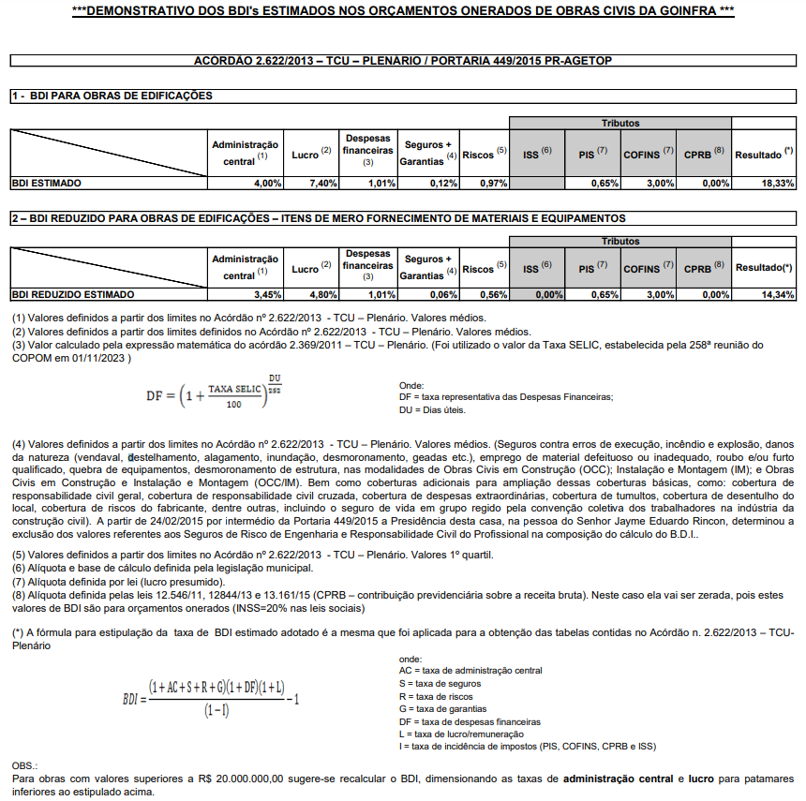
BDI |  |  |  |  | Nov-23
Itens BDI | Percentual de incidência | Limites (acórdão TCU 2622/2013)
 |  | 1º Quartil | Médio | 3º Quartil
AC |  | 3.00% | 4.00% | 5.50%
S+G |  | 0.80% | 0.80% | 1.00%
R |  | 0.97% | 1.27% | 1.27%
DF |  | 0.59% | 1.23% | 1.39%
L |  | 6.16% | 7.40% | 8.96%
I | 0.00% | 5.65% | 11.65% | 13.15%

Impostos
ISS |  | 2.00% | 3.50% | 5.00%
PIS |  | 0.65% | 0.65% | 0.65%
COFINS |  | 3.00% | 3.00% | 3.00%
CPRB |  | 0.00% | 4.50% | 4.50%

BDI | 0.00%
PARCELAS DO BDI FORA DOS INTERVALOS ENTRE O 1º E 3º QUARTIL DEVERÃO SER JUSTIFICADAS

BDI- reduzido
Itens BDI | Percentual de incidência | Limites (acórdão TCU 2622/2013)
 |  | 1º Quartil | Médio | 3º Quartil
AC |  | 4.49% | 3.45% | 4.49%
S+G |  | 0.82% | 0.48% | 0.82%
R |  | 0.89% | 0.85% | 0.89%
DF |  | 1.11% | 0.85% | 1.11%
L |  | 6.22% | 5.11% | 6.22%
I | 0.00% | 3.65% | 8.15% | 8.15%

Impostos
ISS |  | 0.00% | 0.00% | 0.00%
PIS |  | 0.65% | 0.65% | 0.65%
COFINS |  | 3.00% | 3.00% | 3.00%
CPRB |  | 0.00% | 4.50% | 4.50%

BDI | 0.00%
PARCELAS DO BDI FORA DOS INTERVALOS ENTRE O 1º E 3º QUARTIL DEVERÃO SER JUSTIFICADAS

